修正建议
1 | 导航栏中的文字修正，位置变更。
2 | 添加菜品的流程优化
3 | 横展开所有带“序号”的的表格，在列头处加入排序的小三角图标，实现排序功能，目前只支持正序和倒序。
4 | 餐厅概况页面的提示框有点儿碍眼…
5 | 订单管理页面有无用按钮；查询条件欠落
6 | 登录时，当密码输错时，能不能不显示动画，只提示输入错误？
7 | 系统设定中的角色列表中是冗余表示，建议消除
8 | 系统设定->用户管理，admin是内置账户，不应该在这里显示。
9 | 系统设定->用户管理，
10 | 菜品管理->菜品维护->添加菜品 用料是个很长的字符串，建议采用TextArea保存
11 | 酒水维护页面，价格参数列过长。
12 | 关于酒水的单位，单位那里，默认是瓶，不填，就是瓶。

13 | 添加菜品分类时，请限制名称不能包含下列文字
 | “酒水”、“素菜”、“凉菜”、“荤菜”、“热菜”、“清真”

文字“分类列表”改为“菜类维护”
虽然俗气但很直观
1 | 导航栏中的文字修正，位置变更。

已修正

“分类列表”和
“菜品列表”
互换位置

文字“菜品列表”改为“菜品维护”
虽然俗气但很直观

6 | 登录时，当密码输错时，能不能不显示动画，只提示输入错误？

已修正

建议密码错误时省略这个画面，直接第三个画面。

7 | 系统设定中的角色列表中是冗余表示，建议消除

已修正

已修正
2 | 添加菜品的流程优化
 |  | 现在：点击添加，弹出选择分类，选择完分类后，再弹出添加菜品。
 |  | 建议修正为：点击添加，直接弹出添加菜品，在添加菜品中选择分类。

建议省略这个画面，合并入第三个画面中。

4 | 餐厅概况页面的提示框有点儿碍眼…
建议这里移动到上面的位置，并且显示时间减少到2秒。

已修正

8 | 系统设定->用户管理，admin是内置账户，不应该在这里显示。

建议不显示这个账户
已修正

3 | 横展开所有带“序号”的的表格，在列头处加入排序的小三角图标，实现排序功能，目前只支持正序和倒序。

已修正

建议这里加入排序功能。

5 | 订单管理页面有无用按钮；查询条件欠落

已修正

这个没用，建议删掉。
起始日期？那结束日期呢？我就想看前天一天的，怎么查？

9 | 系统设定->用户管理，

建议角色列显示中文名称

已修正

10 | 菜品管理->菜品维护->添加菜品 用料是个很长的字符串，建议采用TextArea保存

建议改为TextArea
详见SVN/doc/测试用素材/测试菜品牛B版/菜品文字信息.xlsx

已修正

11 | 酒水维护页面，价格参数列过长。

已修正
建议改成下面样式

12 | 关于酒水的单位，单位那里，默认是瓶，不填，就是瓶。

已修正

登录页面
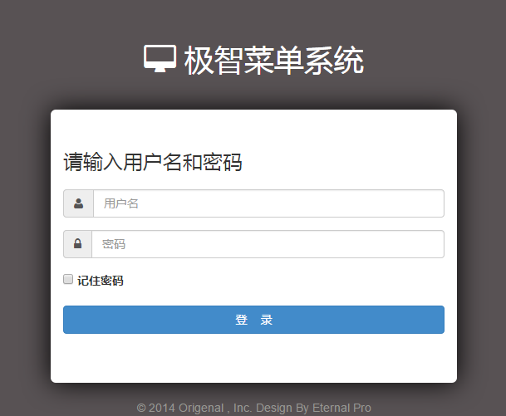
当用户名为空时
画面： |  |  | 废弃画面式样：

请输入您的账户名和密码：
管理账号：
当用户名为空时
标题：欢迎使用EMenu电子菜单管理系统

请输入用户名
当密码为空时

当密码为空时

请输入用户名
密码：
请输入密码

请输入密码
用户名或密码错误，请重新输入

用户名或密码错误，请重新输入
取消
确认

© 2014 Origenal , Inc.
Design By Eternal Pro

说明：
 | 取消： | 按下取消按钮，关闭浏览器Tab

 | 确认： | 按下确认按钮，
 |  | 1、用户名密码正确：页面跳转到主页面（参见主页面sheet）
 |  | 2、用户名空，提示“请输入用户名”
 |  | 3、密码空，提示“请输入密码”
 |  | 4、用户名或密码错误时提示“用户名或密码错误，请重新输入”
 |  | 5、用户名和密码最长只能输入15个字符，超出提示“请把用户名和密码的输入控制在15位以内”

餐厅概况
界面：

导航栏
点击按钮，跳转至对应的页面（参见下方Sheet）
XXXX管理系统
退出系统

销售业绩对比
动画风格
昨日销售业绩：XXX元
餐厅概况
今日销售业绩：XXX元
菜品管理
提示框，5秒后消失
还差XX元就可突破昨天的业绩！请努力！
酒水管理

订单管理
电子菜单连线：3/5
今日来访客人数：XXX
翻台率：XXX%
统计查询
当前已估清的菜品列表：
系统设定
XXXX XXXXX XXXXXX XXXXXXX
XXXXX XXXXX XXX XXXX
XXXXXXX

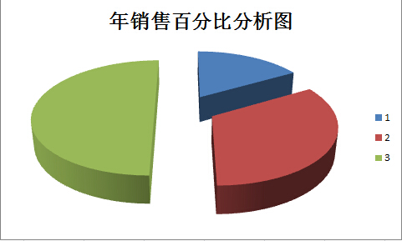
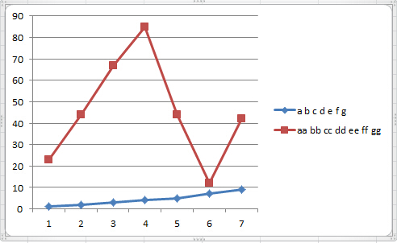

销售业绩百分比
总值：全年
系列1：当月
系列2：当日
当月销售业绩折线图
系列1：每天营业额度
系列2：每天人数

说明：
 | 提示框： | 初期化本页面时，如果今日业绩高于昨日业绩：提示“本店今日突破昨天XXX元！”
 |  |  | 否则：提示“还差XX元就可突破昨天的业绩！请努力！”
 |  | 5秒钟后消失！最好是逐渐消失的效果，下面的代码不能向上移位。

 | 翻台率计算方式：餐厅一共多少桌/现在一共多少桌

 | XXXX管理系统：点击该处无效。

 | 退出系统：点击退出系统，跳转到登陆页面（见登陆页面SHEET）

菜品管理
界面：
导航栏
点击按钮，跳转至对应的页面（参见下方Sheet）

退出系统

请选择您要上传的展示图文件：
表格

餐厅概况
请选择您要上传的缩略图文件：

菜品管理
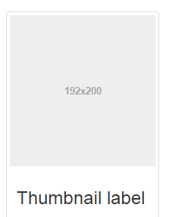
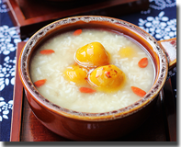
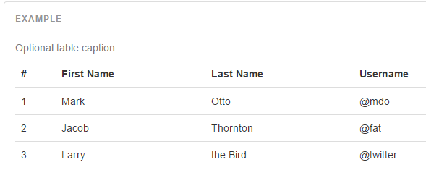
菜品名称：
酒水管理
表头
菜品价格：

订单管理
口味：
菜品名称
菜品价格
点击量
统计查询
用料：
系统设定
鱼香肉丝
20
初期化时按钮非活性
详见说明*
明细：
20

宫保鸡丁
20
20

酒酿南瓜豆沙圆

请选择您要上传的展示图文件：
确认
取消
上一页
下一页
共X页 当前X页

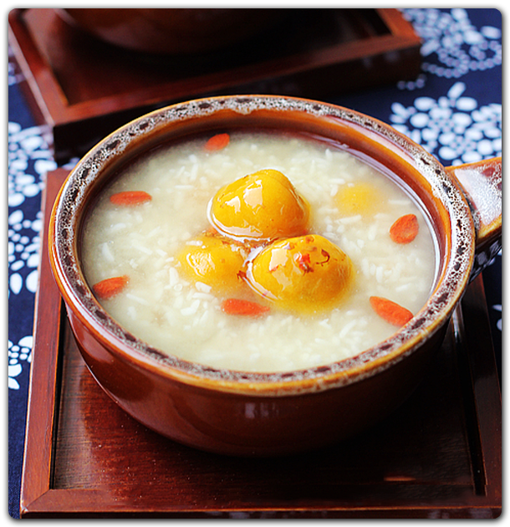

分页按钮非活性
详见说明*

酒酿南瓜豆沙圆

说明：
 | 入力框： | 所有入力框均设定非空判断和最大值判断，最大值待定。

 | 上传文件按钮：上传的文件只能是PNG图片，因为该图片需同步到PAD中，图片大小限制，尺寸限制。

 | 菜品名称入力框：在这里输入名称时，最好能利用Angla同时显示在缩略图和展示图下方，在这里输入在那里也显示的那种奇怪效果！

 | 表格： | 点击表格上的记录，入力框中的值会改变。
 |  | 点击表头可排序。
 |  | 当入力框或文件上传发生变化时，保存按钮活性

 | 确定按钮： | 点击后验证，通过验证后把入力框中的数据存入数据库，表格中追加显示保存的数据。

 | 取消按钮： | 点击取消后，所有入力框和图片回复至上一次的状态。

 |  | *确定 取消 按钮活性非活性判定

 |  | 1、初期化 | 两个按钮非活性
 |  | 2、成功保存后
 |  | 1、入力框改变 | 两个按钮活性
 |  | 2、图片改变

 |  | *分页按钮活性非活性
 |  | 暂定每页显示20条数据
 |  | 1、当数据库中数据不满20条时 |  | 两个按钮非活性
 |  | 1、当数据库中数据超过20条时 |  | 下一页活性，上一页非活性
 |  | 且当前页在第一页时
 |  | 1、当数据库中数据超过20条时 |  | 下一页活性，上一页非活性
 |  | 且当前页在尾页页时
 |  | 当前页即不再首页也不在尾页 |  | 两个按钮均为活性

酒水管理
界面：
详见说明

不要这两个字
列头和内容不符

改成“编辑”

酒水名称
酒水价格
估清

估清或正常

说明：
 | 添加按钮按下： | 弹出“新增酒水模态窗口”详见“酒水管理_新增”Sheet

酒水管理_新增
界面：
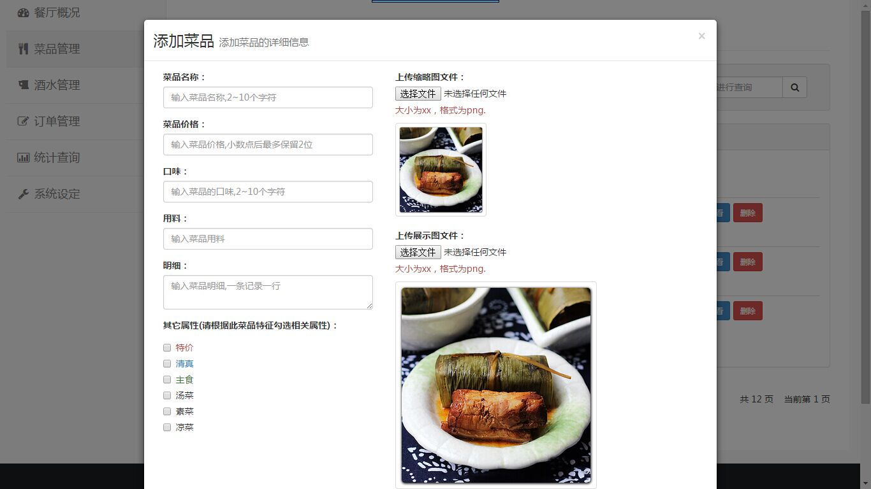

添加酒水
添加酒水的详细信息

酒水名称

酒水价格
销售单位
+

酒水归类
下拉列表，选择分类

能否加热
能否冰镇
是否含糖（不包括木糖醇）

 | 添加按钮按下： | 弹出“新增酒水模态窗口”详见“酒水管理_新增”Sheet

说明：

订单管理
界面：
订单管理要不要能添加，删除，修改等操作还未考虑成熟，再议
查询（这个按钮可用放大镜图标代替）
起止日期

金额
折扣
状态
日期
时间
操作
序号
桌号
1
5
5
200.3
100%
已结账
2014.11.11
14:12:11
查看详情操作
打印

80%
未结账

Bootstrap中的一种样式。表示该订单的记录总数，菜+酒的总数量
如订单列表中没有记录，（包括初期化和查询无记录等所有情况）
此处弹出对话框“暂无订单记录”然后5秒后渐变消失

说明：
 | 点击查看详情：弹出订单详情模态窗口，详见“订单详情模态窗口”Sheet。

订单详情模态窗口
界面：
这边是个列表

桌号
5
项目名
数量
单价
总价
状态

200.3
鱼香肉丝
2
18
36
正常
金额
如果下面的状态为（未支付）则此处不表示
能做出这种效果么？
宫保鸡丁
1
18
18
追加
折扣
100%
宫保虾球
2
56
112
取消

实付金额
200.3
燕京纯生
瓶
1
12
12
正常

状态
已支付（未支付）
追加
燕京纯生
扎
1
36
36

日期
2014.11.11

时间
23:02:11

服务员
徐方东

若无说明，则此处不表示
有说明，请用这种红色Panel样式
订单说明
23:02:11
订单说明

请采用非强制式模态窗口（就是随便点一下就没的那种），所以这个模态窗口不用确认和取消按钮

说明：
 | 葛大神法力无边，请尽量做出删除线效果。如果不能，就让取消的那行变成灰色也行。

统计查询
画面：
 |  | 当日 | 当月 | 当年 | 自定义范围 |  |  | 点击自定义查询范围Tab时面板中追加范围入力框
2014.11.11
2014.11.12
查询

 |  | 客人总量：XXX人 |  |  | 消费金额：XXX元 |  | 人均消费：XX元

三个RadioButton
默认选中第一个（只含菜品）

 |  | 只含菜品 | 只含酒水 | 混搭 |  |  |  | 只含菜品 | 只含酒水 | 混搭 | 起始日期 | 结束日期
这里是列头
这里是个表格
 |  | 官位 | 菜品名称 | 销量 |  |  |  | 官位 | 菜品名称 | 销量
 |  | 状元 | 鱼香肉丝 | 500 |  |  |  | 状元 | 鱼香肉丝 | 500
 |  | 榜眼 | 宫保鸡丁 | 300 |  |  |  | 榜眼 | 宫保鸡丁 | 300
 |  | 探花 | 东坡肘子 | 100 |  |  |  | 探花 | 东坡肘子 | 100
 |  | 孙山 | 虫草酱鸭 | 20 |  |  |  | 孙山 | 虫草酱鸭 | 20
当Tab为当年或自定义范围时
才有这个Radio选项
当Tab是当年时
按年计Radio不可选
 |  | 5 | 黑椒牛柳 | 10 |  |  |  | 5 | 黑椒牛柳 | 10
 |  | 6 | 清炖葛方帅 | 1 |  |  |  | 6 | 清炖葛方帅 | 1

 |  |  |  | 上一页 | 下一页

只有当Tab不为当日时才有这两个统计图

饼图：
当Tab为当月时，
年销售额为100%；
当Tab为当年时或自定义范围时
全部销售业绩为100%
 |  | 按月计 按日计 按年计 |  |  |  | 按月计 按日计 按年计
折线图：
当Tab为当月时，
X轴为日期
两条折线为销售额和人数；
当Tab为当年或自定义范围时
X轴根据上面RadioButton决定


説明： | NONE

